友谊关办公家具采购清单
友谊关口岸国际道路运输管理处办公家具采购清单
收货地址：广西崇左市凭祥市南大路443号
序号 | 设备名称 | 数量 | 单位 | 单价（万元） | 总价（万元） | 规格参数 | 附图
3 | 文件柜 | 17 | 个 | 0.095 | 1.615 | 文件柜更衣柜一体，每个文件柜更衣柜一体尺寸1800*420*970mm，厚度1.4mm | 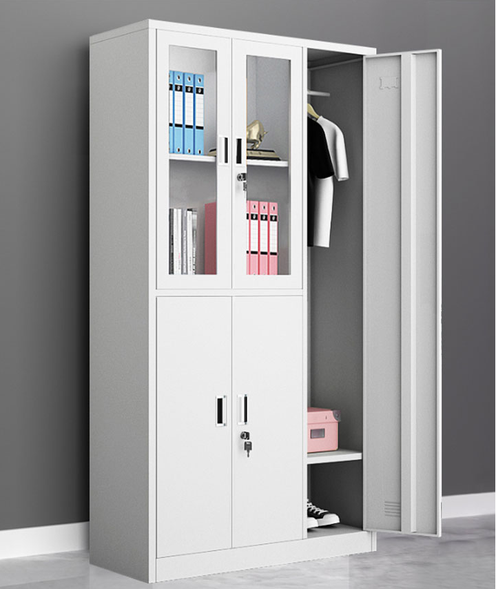
4 | 六门更衣柜 | 2 | 个 | 0.0627 | 0.1254 | 6门更衣柜尺寸:高1800*宽900*深420mm，单门:高830*宽280mm | 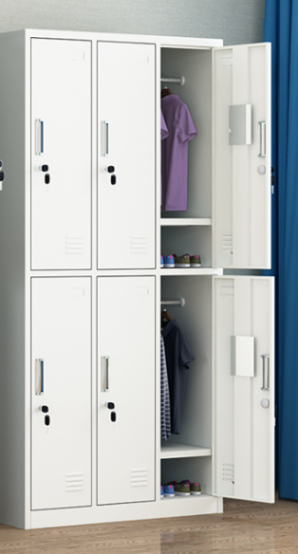
5 | 高低床 | 6 | 个 | 0.206 | 1.236 | 定制，1000*2000*2400mm，成人上下床双层床 成人上下床雙層床， 床架材质 钢木 床板材质 实木 | 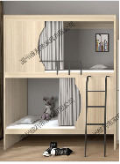
6 | 货架 | 1 | 组 | 0.38 | 0.38 | 定制，每组包含2个货架，每个货架尺寸为312*60*140cm。木质货架，重量0.3kg。需要安装 技术参数 货架量级：轻量级 货架结构：通廊式 层数：3层以内 封边材质：实木皮 油漆工艺：聚氨酯涂料(PU) | 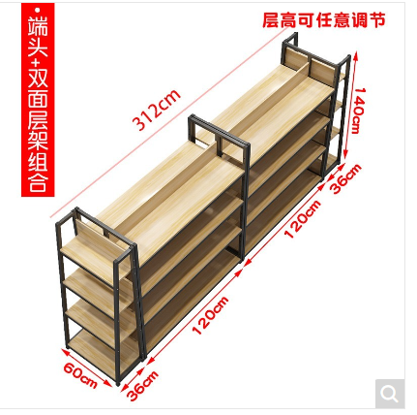
 | 货架 | 4 | 组 | 0.38 | 1.52 | 每组包含8个货架，4组共32个货架，每个货架尺寸为（2000*600*2000MM）， 1、多层货架：2000*600*2000MM 2、货架量级：重量级 3、货架结构：横梁式 4、层数：3层 5、基材材质：304不锈钢材质 6、基材甲醛释放限量等级：E1 7、油漆工艺：环保水性漆 8、油漆甲醛释放量：无甲醛 | 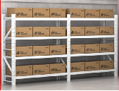
7 | 装备柜 | 2 | 个 | 0.1 | 0.2 | 1600*400*1200mm，防暴柜警器械柜安全器材柜战备柜反恐装备柜工具柜防爆柜安保防暴器材柜，承重量 (kg) 35kg | 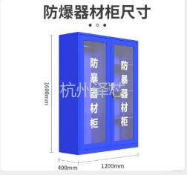
8 | 更衣柜 | 6 | 组 | 0.15 | 0.9 | 更衣柜文件柜一体，每组包含2个独立更衣文件柜一体，6组共12个柜子。每个独立更衣文件柜一体的尺寸为1800*420*970mm，厚度1.4mm
合计 |  |  |  |  | 5.9764

